业务员专项补贴表
 | 业务员专项补贴明细表 |  |  |  |  |  |  |  |  |  |  |  |  |  | 葡萄牙专职
区域 | 序号 | 姓名 | 职级 | 出勤 | 饭补 | 油补 | 住宿 | 车损 | 额外油补 | 鼓励基金 | 合计 | 达标情况 | 拜访数量 | 超500单据数量
葡萄牙 | 1.00 | 吴鑫奇 |  | 23.00 | 460.00 | 291.92 | 265.38 | / | / | / | 1,017.31 | / | / | / | 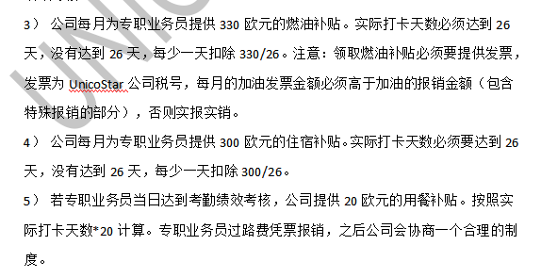
西班牙 | 1.00 | 姚雄 | 中级业务员 | 26.00 | / | / | / | / | / | 1,100.00 | 1,100.00 | 达标 | / | /
 | 2.00 | 陈小九 | 管培期 | 9.00 | / | 300.00 | 300.00 | 300.00 | 200.00 | / | 1,100.00 | 达标 | 65 | 29
合计 |  |  |  |  | 460.00 | 591.92 | 565.38 | 300.00 | 200.00 | 1,100.00 | 3,217.31

 |  |  |  |  |  |  |  |  |  |  |  |  |  |  | 西班牙专职

 |  |  |  |  |  |  |  |  |  |  |  |  |  |  | 